Задание 1
 | Комментарий
1. Почему практики тест-дизайна нельзя применять сразу после получения требований?
Для налачала, нужно провести анализ требований. Понять возможно есть какие-то серые зоны и не точности в требованиях, что бы эти моменты уточнить у проект-менеджера. После полного изучени требований и ответов на все вопросы, можно уже будет понять какие именно техники тест-дизайна будут лучше работать на данном проекте.
2. В какой ситуации классы эквивалентности и граничные значения могут существовать по отдельности? Аргументируй свой ответ и приведи примеры.
Граничные значения есть только у диапазонов так как диапазон это как правило интервал чисел, а у наборов есть только классы эквивалентностей. К примеру у набора значеничий могут быть такие данные "Английские буквы, цифры, точка, тире, спец.символы", а у диапазона интервал чисел с границами 1—100
3. Что такое эквивалентность? Что такое класс эквивалентности?
Эквивалентность- значения которые приложение должно обрабатывать одиноково. Класс эквивалентности - это набор данных, которые должны обрабатыватся программной по одному алгоритму и приводить к одному результату
4. Можно ли исключить проверку в середине диапазона в пользу проверок на границах, входящих в диапазон? Аргументируй свой ответ.
Нет, так как это разные проверки по ГЗ и КЭ, ошибка может быть как на границах так и в середине диапазона. В данном случае нужно провеодить все тесты.
5. Представь, что тебе нужно протестировать форму: у каждого поля есть валидатор. Результат работы формы зависит от комбинации данных в полях. Какие практики тест-дизайна следует применить и почему? Аргументируй свой ответ.
Как и при любом начале тестирования, первое что мы делаем это определяем классы эквивалентности и граничне значения. Так как у нас результат работы формы зависит от комбинации данных, нужно будет воспользоваться таблицей принятия решения, что бы оптимизировать проверки и ничего не пропустить. Обзательно проводим в первую очередь положительные проверки и далее негативные. Далее что бы можно было проверить комбинации, нужно воспользоваться техникой попарного тестирования, таким образом мы протиестируем уникальные пары и выявим если будут оишбки.
6. Какими способами можно оптимизировать количество проверок при работе с таблицами принятия решений? Аргументируй свой ответ.
Если таблица решений становится слишком объемной, нужно использовать технику попарного тестирования. С помощью этой техники можно будет оптимизировать таблицу принятия решения и провести тестирование уникальных пар комбинаций, это позволит сократить кол-во тестов но при етом покроем полный объем тестируемых данных.
7. Опиши, чем чек-лист отличается от тест-кейсов. Приведи примеры, где применяют и то, и другое.
Чек-лист - общий спосок проверок обязательное условие "один пункт-одна проверка" как правило без ожидаемого и фактиеского результата и шагов поспроизведения, обзательно составлен так что бы был понятен и твоим коллегам. В то время как тест-кейс это противоположен, это более полный вариант проверки, где описаны шаги вопроизведения теста и описаны ожидаемый и фактический результат тест. Чек-листы и тест-кейсы применяют в любой работе. Для примера, при приходе на новый проект для себя ты можешь составить чек-лист проверок что бы ничего не пропустить, но в этолм проекте есть уже тест-кейсы которые заводили ранее. ТАк же проект может быть не таким сложным где нужны тест-кесы и достаточно будет чек-листов.
8. Как правильно составить баг-репорт? Какие элементы баг-репорта — обязательные? Почему?
Ниже приведены главные элементы баг-репорта 1) Номер баг-репорта - ID уникальный номер, он должен быть у любого баг-репорта 2) Заголовок - Описание ошибки, главное что было исчерпывающе, отвечал на вопросы "Что? Где? Когда?" 3) Шаги воспроизведения - последовательное описание шагов как воспроизвести баг. 4) Результаты - описание фактического и ожидаемого результата. 5) Окружение - описание окружения в котором был найден баг. Версия ОС, браузера, программы использованой при работе. 6)Приоритет - Степень критичности ошибки
9. По каким правилам составляют заголовок баг-репорта? Что будет, если составить заголовок неправильно?
При составлении заголовка нужно описывать проблему исчерпывающие, это экономит время, сразу будет понятно в чем проблема и какая ошибка. Заголовок должен отвечать на три вопрос "Что? Где? Когда?". При неправильном составлении заголовка, могу не правильно понять что именно за ошибка или если будет похожий заголовок, примут как просто дубликат ошибки и закроют без проверки.
10. Из чего состоит клиент-серверная архитектура приложения? Кратко опиши функциональность каждого элемента.
Клиент-серверная архитектура состоит из клиента, сервера и интернета. Клиент - это система, которая запрашиает нужную пользовотелю информацию у сервера. Сервер - система, которая обрабатывает запросы клиента и формирует ответ. Интернет - система, которая помогает клиенту и серверу обмениваться данными.
11. Опиши этапы обработки запроса после того, как в адресную строку браузера вводят URL: https://yandex.ru.
После ввода адреса сайта, браузер отправляет запрос к DNS-серверам который возвращает браузеру IP-адрес, далее браузер устанавливает соединение с сервером
12. Что такое кэш? Зачем он нужен? Какое правило нужно соблюдать при работе с кэшем в тестировании?
Кэш - это данные веб-страниц, которые сохраняются на компьютере после того, как ты посещаешь страницы. Он нужен, чтобы при следующем посещении веб-страница загрузилась быстрее. При работе с кээм, нужно обязательно его чистить при повторном воспроизведении бага.
13. Ты знаешь, что есть протоколы HTTP и HTTPS. - Чем отличаются HTTP и HTTPS? В каких случаях не стоит пользоваться HTTP? - Из каких компонентов состоит HTTP запрос: за что отвечает каждый? - Какие HTTP-методы ты знаешь? За что они отвечают? Приведи примеры применения разных методов. - Что такое код HTTP-ответа? Какие коды бывают?
- Чем отличаются HTTP и HTTPS? В каких случаях не стоит пользоваться HTTP? Это одно и тоже, различие только в защите передачи данных. HTTP не стоит использовать, если будут передаваться данные платежных систем, персональные данные и тд. - Из каких компонентов состоит HTTP запрос: за что отвечает каждый? стартовая строка - задает параметры запроса или ответа заголовки - описывают сведения о передаче и другую информацию тело сообщения - в нем лежат передаваемые данные - Какие HTTP-методы ты знаешь? За что они отвечают? Приведи примеры применения разных методов. GET - Запрос данных GET /text.txt HTTP/1.1 Host: example.com POST - Отправка данных POST /text.txt HTTP/1.1 Host: example.com Title=Заголовок+файла Text=Текст+файла PUT - Измение данных PUT /text.txt HTTP/1.1 Host: example.com Title=Новый+заголовок+файла Text=Новый+текст+файла DELETE - Удалить данные DELETE /text.txt HTTP/1.1 Host: example.com - Что такое код HTTP-ответа? Какие коды бывают? Код ответа показывает на то успешноли сработал запрос или нет. Есть общепринятый стандарт из 5 классов: 1xx(сотые) Информационные сообщения 2xx(двухсотые) Сообщения об успехе 3xx(трехсотые) Перенаправление 4xx(четырехсотые) Клиентские ошибки 5xx(пятисотые) Ошибки сервера
14. Опиши, из каких компонентов может состоять URL. За что отвечает каждый из них?
Схема - протокол, по которому передаются данные. Логин:пароль - указывают серверу, какой пользователь к нему обратился. К логину пользователя привязаны права доступа. @(собака) - отделяет логин:пароль и имя хоста:порт. Если логин:пароль не применяют, "собаку" — тоже. Имя хоста:порт - доменное имя или IP-адрес сервера, к которому обращается пользователь. Путь - месторасположение ресурса. Параметры запроса - дополнительные параметры. Фрагмент текста или якорь - дополнительный указатель, он позволяет сразу попасть в нужную часть веб-страницы
15. Какие виды мобильных приложений бывают? В чём особенность каждого?
Веб-приложения используют клиент-серверную архитектуру и адаптированы под мобильные устройства. Веб-приложения не нужно устанавливать. Нативные приложения нужно устанавливать. Приложение пишут под устройство, на своем языке програмирования(разные для андроид и ios). Нативные приложения задействуют процессор и оперативную память мобильного устройства. Могу взаимодействовать с функциями телефона, допустим включать фонарик, использовать gps и тд. Гибридные приложения комбинируют свойства двух предыдущих видов. В основе нативное приложение, его пишут отдельно под каждую платформу. Веб-содержание наполняют HTML, CSS и JavaScript.
16. Чем эмулятор отличается от реального устройства? Кратко опиши недостатки и преимущества при тестировании.
С помощью эмулятора можно сделать точную копию того или иного мобильного устройства, особенно если сроки горят, а реального устройства нет рядом, а тестировать уже пора. Из плюсов то что можно сделать множество мобильныйх устройств и начинать работу. Главный минус в том что эмулятор это таже программа, которую создавали и скорей всего есть некие баги и это может сказаться на работе.
17. Проверь, есть ли ошибки в JSON Если да, напиши номер строки с ошибкой, опиши ошибку и предложи исправление.

Ссылка на иллюстрацию:
https://code.s3.yandex.net/qa/schemes/diploma-29.png
№2 - 1 без кавычек №3 - "Файл" пропущены кавычки №4 - лишняя срока №15 - "save_as_doc": { №16 - пропущено "value": №20 - "onclick": "print_options" №21 - закрывающая скоба },
18. Что такое реляционная база данных? Чем она отличается от нереляционной?
Реляционные базы данных состоят из таблиц и связей между ними. Информация организована в таблицы, а таблицы связаны между собой. В нереляционных БД в них модель хранения данных связана с их типом. Данные могут храниться как пары «ключ — значение», документы JSON или граф.
19. Напиши, какие виды JOIN бывают. В чем особенность каждого?
INNER JOIN - формирует выборку только из тех данных, у которых выполнено условие присоединения. LEFT OUTER JOIN - выполнится INNER JOIN — все строки левой и правой таблиц, которые могут быть связаны, свяжутся. После этого в выборку добавятся оставшиеся строки левой таблицы. RIGHT OUTER JOIN - выполнится INNER JOIN — все строки левой и правой таблиц, которые могут быть связаны, свяжутся. После этого в выборку добавятся оставшиеся строки правой таблицы. FULL OUTER JOIN - выберутся сначала пересекающиеся строки, затем строки левой таблицы, которые дополнятся справа, а затем строки правой таблицы, которые дополнятся слева.
Исходные данные для заданий ниже Ты тестируешь сервис, который доставляет еду за 30 минут. Пока это маленький стартап, поэтому ты работаешь всего с четырьмя таблицами: Orders — все доставленные заказы; ORDERS_ID — ID заказов, int; USER_ID — ID пользователей, int; EMPLOYEE_ID — ID сотрудников, int; DELIVERY_TIME — время доставки в минутах, int; ITEMS — список товаров, char; Users — пользователи; USER_ID — ID пользователей, int; FULL_NAME — полное ФИО пользователя, char; PHONE — номер телефона пользователя, char; ADDRESS — адрес пользователя, char; Employees — работники; EMPLOYEE_ID — ID сотрудника, int; FIRST_NAME —имя сотрудника, char; LAST_NAME — фамилия сотрудника, char; PHONE — телефон сотрудника, char; JOB_ID — ID специализации, int; Jobs — типы работ в сервисе JOB_ID — ID специализации, int; JOB_TYPE — тип специализации, char; HOURS — число рабочих часов в неделю, int; SALARY — зарплата сотрудника с данной специализацией в рублях, int;

Ссылка на иллюстрацию:
https://code.s3.yandex.net/qa/schemes/diploma-33.png

20. В службу поддержки пришло много жалоб: заказы, в которых есть гречка, доставляют почти час, хотя сервис обещает успеть в 30 минут. Проверь, действительно ли курьеры опаздывают. Выбери все заказы, где есть хотя бы один товар - «гречка» и время доставки свыше 30 минут. В результирующей таблице должны быть ID заказов и ID курьеров. В ответе приложи SQL-запрос.
SELECT ORDERS_ID, EMPLOYEE_ID FROM Orders WHERE DELIVERY_TIME > 30 AND ITEMS LIKE '%гречка%'
21. Менеджер предложил добавить новую функциональность в продукт: мониторинг, который показывает самых активных клиентов за всё время работы компании. Проверь, что список пользователей корректно выводится на экран. На этом этапе разработки достаточно проверить только ID клиентов. Выбери пять самых активных клиентов по количеству заказов. В результирующую таблицу выведи ID каждого пользователя и число заказов. Отсортируй данные по убыванию числа заказов, выбери пять самых активных клиентов. В ответе приложи SQL-запрос.
SULECT USER_ID,count(*) FROM Orders GROUP BY USER_ID ORDER BY Count(*) DESC LIMIT 5
22. Из бухгалтерии пришёл баг-репорт: зарплаты сотрудников рассчитываются некорректно. Оказалось, что почти все ошибки в расчётах — в расчётных листах менеджеров. Выведи список ID всех сотрудников, у которых в специализации содержится «менеджер», с зарплатой больше 70 000 рублей. В ответе приложи SQL-запрос.
SELECT e.EMPLOYEE_ID FROM Employees e JOIN Jobs j ON e.JOB_ID = j.JOB_ID WHERE j.JOB_TYPE LIKE '%менеджер%' AND j.SALARY > 70000;
23. Изучи три ситуации и ответь на вопрос: стоит ли писать автотесты в этом случае? Аргументируй свой ответ. 1) Проект существует давно, у него написано много ручных тестов. Однозначно да, это сэкономит много времени и соответственно денег. Если уже есть много ручных тестов их проще перевести в авто тесты, так как для прохождения большого кол-ва ручных тестов, уходит много времени. А это время можно использовать в поисках новых багов и тд. 2) Проект временный: продлится всего несколько месяцев. В таком случае не обязательно, так как оформление длительный процесс и пока его подготовишь есть вероятность что проект уже закроют. 3) Проект нестабилен: в функциональность часто вносят изменения. Я считаю что если проект долгий тогда стоит имея в штате автотестера который сможет оперативно вносить правки в автотесты, если это временый проект это будет бесполезным и затратным

Задание 2 артефакты
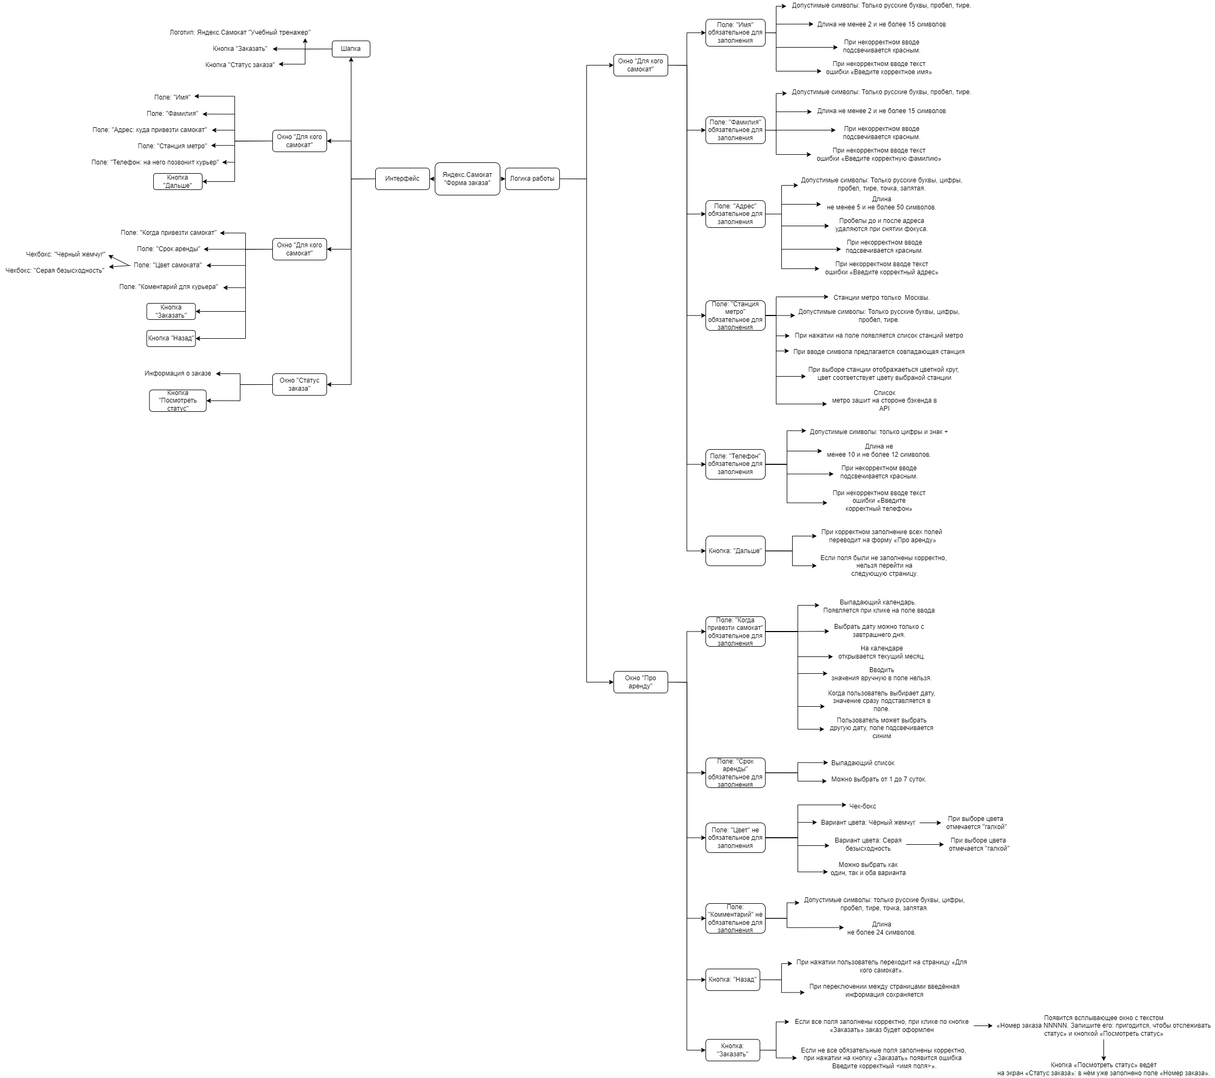
Скриншоты

mindmap | https://drive.google.com/drive/folders/15oSZsAiYE73YDv_HVjlb-WOPSUVjNJ8H?usp=sharing

